1.4
TERRITORIO

1.4. Mapa provincial de la relación entre la superficie arbolada y la superficie total, 2013

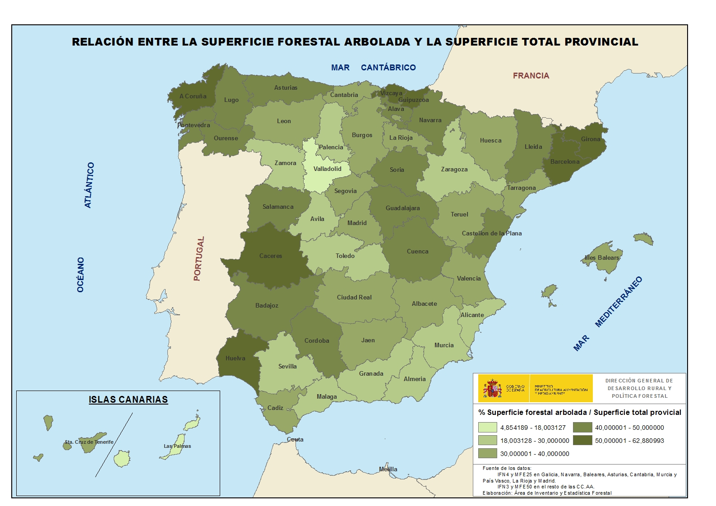

Fuente de información: Anuario de Estadística Forestal, 2012

